Defects_Use
TC ID | Title | Estimation (mins) | Test Type | Area | Procedure / Steps | Expected Results | Actual Result | Image | Priority | Serveriry | Date | Owner | Status
1 | Lỗi chọn được nhiều đáp án trong phần thi Trắc nghiệm | 0.5 | Chức năng | Trang user | s1. Vào trang web s2. Chọn vào Khóa học của tôi s3. nhấn chọn vào học s4. Nhấn chọn làm bt s5. Làm bài tập, chọn tick 2 câu trả lời s6. Nộp bài | s5. chỉ cho phép chọn 1 đáp án đúng nhất | s5. Chọn thành công 2 đáp án cùng lúc | 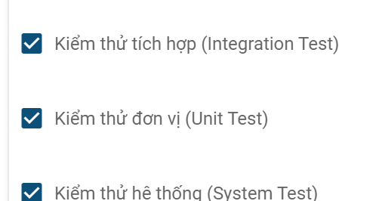 |  |  | 2024-11-22 | Huế
2 | Lõi điều hướng trang sau khi nhấn Oke trong bảng kết quả | 0.5 | Chức năng | Trang user | s1. Vào trang web s2. Chọn vào Khóa học của tôi s3. nhấn chọn vào học s4. Nhấn chọn làm bt s5. Làm bài tập s6. Nộp bài s7. nhấn oke | s7. Chuyển đến màn hình trắng | s7. Chuyển đến màn hình khóa học | 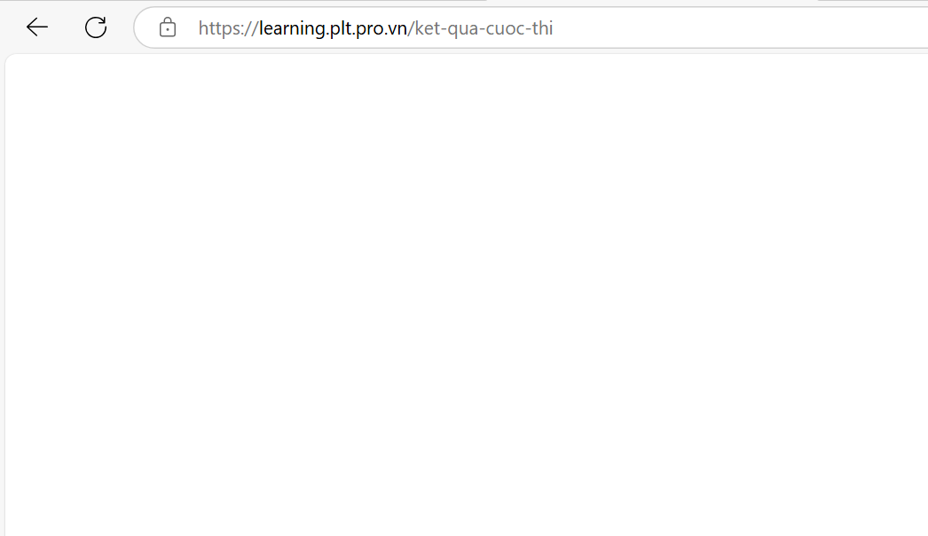 |  |  | 2024-11-22 | Huế
3 | Lỗi button Chia sẻ cuộc thi | 0.5 | Chức năng | Trang user | s1. Vào Khóa học s2. Nhấn chọn Vào học s3. Chọn vào cuộc thi s4. nhấn chọ chia sẻ | s4. Hiển thị ra đường link,.... | s4. Nút button không hoạt động |  |  |  | 2024-11-22 | Huế
4 | Lỗi nền trắng, chữ trắng ở banner khóa học | 0.5 | Giao diện | Trang user | s1. vào Khóa học của tôi s2. chọn vào học s3. Quan sát banner và mô tả khóa học |  | s3. Nền trắng và chữ trắng, không thấy được mô tả ở banner Khóa học |  |  |  | 2024-11-22 | Huế
5 | lỗi button Lịch sử | 0.5 | Chức năng | Trang user | s1. Đăng nhập vào trang web s2. Nhấn chọn vào Lịch sử | s2. Chuyển đến màn hình Lịch sử | s2. button Lịch sử không hoạt động |  |  |  | 2024-11-22 | Huế
6 | Lỗi ảnh bìa Khóa học | 0.5 | Chức năng | Trang user | s1. vào Khóa học của tôi s2. Quan sát ảnh bìa và mô tả khóa học | s2. Ảnh | s2. ảnh bìa không cân đối, bị ẩn bớt ảnh |  |  |  | 2024-11-22 | Huế
7 | Lỗi thông báo không rõ ràng | 0.5 | Chức năng | QL Khóa học | s1. Đăng nhập s2. Vào QLKH s3. Nội dung môn học s4. Thêm chương s5. nhân Lưu | s5. Hiển thị thông báo Lưu thành công | Hiển thị thông báo không biết đã được lưu hay chưa |  |  |  | 2024-11-22 | Huế
8 | Lỗi có 2 đáp án đúng trong bài tập trắc nghiệm | 0.5 | Chức năng | QL bài tập |  | s3. | chỉ cho phép chọn 1 đáp án đúng |  |  |  | 2024-11-22 | Huế
9 | Lỗi tự có link video trong bài tập khi chưa thêm video | 0.5 | Chức năng | QL bài tập | s1. Vào QLBT s2. Chọn Bt Kiểm thử s3. Chọn thêm câu hỏi video | s3. Xuất hiện form câu hỏi video với form trống | s3. Xuất hiện video khi chưa gắn link video |  |  |  | 2024-11-22 | Huế
10 | Lỗi biểu tượng đăng xuất khong hoạt động | 0.5 | Chức năng | Trang người dùng | s1. Vào trang web s2. Chọn Trang chủ s3. Nhấn chọn vào biểu tượng đăng xuất | s3. Hiển thị form thông báo ' Bạn có chắc muốn đăng xuất ' | s3. biểu tượng đăng xuất không hoạt động |  |  |  | 2024-11-22 | Huế
11 | Lỗi thông báo lỗi sai | 0.5 | Chức năng | Ql bài tập | s1. Vào QLBT s2. Chọn bài tập s3. Quan sát | s3. Không có thông báo lỗi sai | s3. Thông báo sai về lỗi tên bài tập |  |  |  | 2024-11-22 | Huế
12 | Lỗi không xem chi tiết Videoconference ( Thời gian, mô tả,...) | 0.5 | Chức năng | Trang người dùng | s1. Vào Video conference s2. Nhấn vào 1 video conference để xem chi tiết | s2. Hiển thị chi tiết về videoconferencr: Thời gian, Nội dung video,.... | s2. Không hiển thị trang chi tiết |  |  |  | 2024-11-22 | Huế
13 | Lỗi Không xóa được kết quả thi | 0.5 | Chức năng | QL Khóa học | s1. Vào QL khóa học s2. vào Kết quả cuộc thi s3. nhấn x để xóa kết quả thi | s3. Xoas kết quủa thi thành công | s3. Xóa không thành côgn |  |  |  | 2024-11-22 | Huế
14 | Lỗi chính tả thông báo hiển thị | 0.5 | Chức năng | QL Khóa học | s1. Vào QL khóa học s2. vào Kết quả cuộc thi s3. nhấn x để xóa kết quả thi | s3. Hiển thị thông báo " Xóa kết quả thi | s3. Hiển thị thông báo " ' Xóa HẾT quả thi ' |  |  |  | 2024-11-22 | Huế

